更新前後の型式例
● 設置した前後の対象機器の銘板を撮影し、提出してください。
● 複数台設置した場合は、設置台数分の銘板写真が必要です。
● 型番と製造番号の表示が欠けておらず、アルファベットや数字等が明確に読み取れる精度の写真を提出してください。

見 本
【更新する前のパワーコンディショナ】

【更新した後のパワーコンディショナ】
DEF-001-B
見 本

領収書例
以下の内容がはっきり確認できるものをご提出ください。
① 宛名（助成申請者名であること）
② 領収金額
③ 助成対象経費（税抜き）
④ 設置場所住所
⑤ 対象機器メーカー名
⑥ 対象機器型式
⑦ 領収日
⑧ 発行者（販売事業者）名
⑨ 発行者（販売事業者）捺印

※ 但し書きに③~⑥の記載がない場合、必要な項目が確認できる請求書等を併せて提出してください。

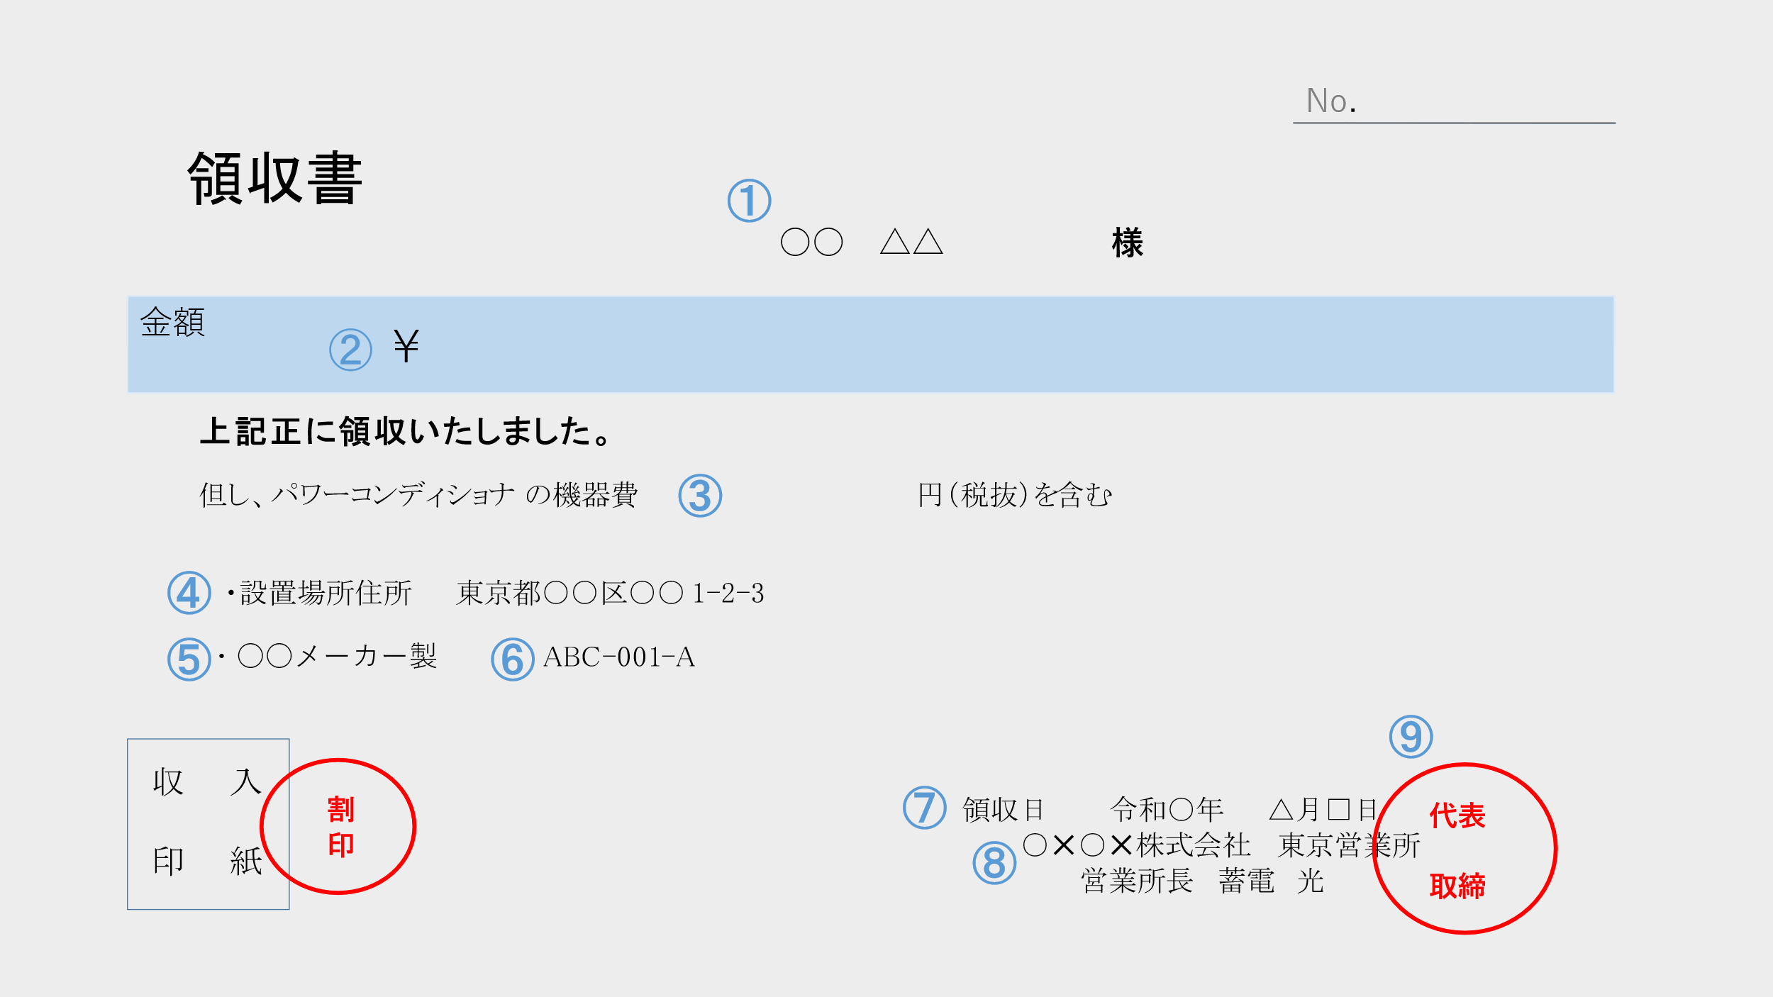

稼働が確認できる書類例
【接続契約のご案内】 | 【電力量のお知らせ】

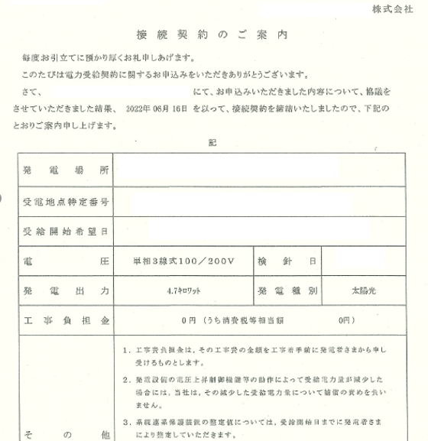
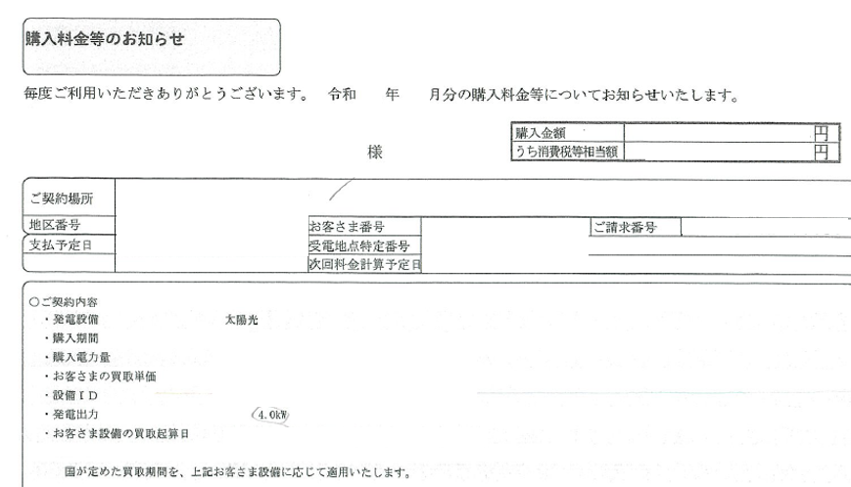

建物の全体写真例
● 対象機器を設置する建物と、対象機器が供給する電力を使用する住宅が異なる場合はそれぞれの全景写真を提出してください。

● 全景写真では対象機器が写っていなくても構いません。
● 1階部分から全体が写るように撮影してください。
● 玄関正面側から建物全体を撮影した写真をご用意ください。
● 建物の立地や建築構造上、1枚に収まりきらない場合には、複数に分かれても構いません。
● 建物の全景がはっきりと分からない（日没後撮影等）場合、再度撮影を依頼する可能性があります。

● Googleマップ等、ウェブサイト上の地図の写しでの提出は認められません。
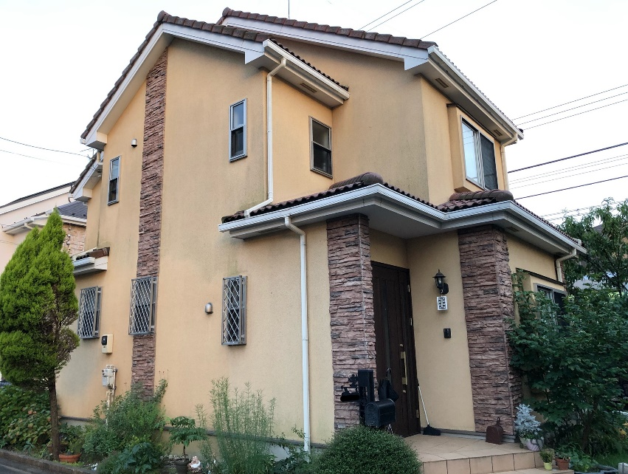
見 本

玄関正面側から撮影したものとしてください。

マスキング例
付箋等で隠すか、写しを黒塗りしてください。
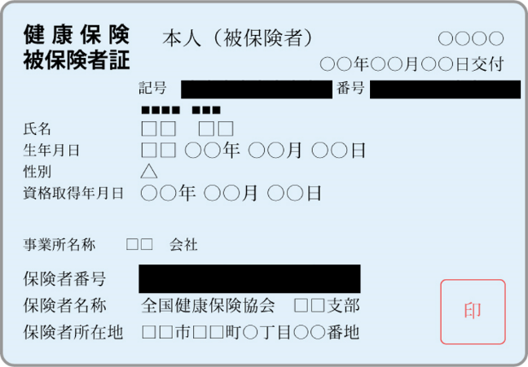

口座情報例
① 金融機関名（コード）
② 支店名（コード）
③ 預金種類
④ 口座番号
⑤ カタカナの口座名義人氏名 ※助成金申請者と同一の口座名義であること

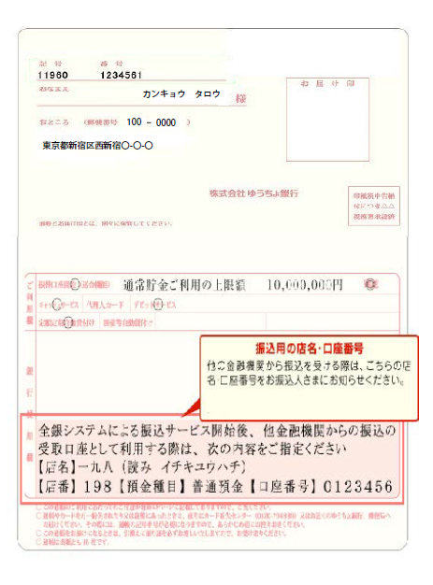
●通帳の振込口座情報が記載されているページの見開きコピー
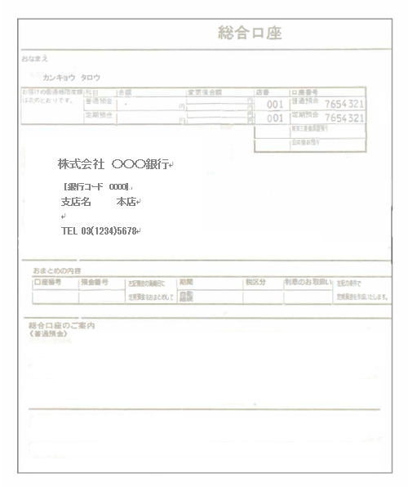

〇〇銀行キャッシュカード
000 – 1－0000000
ﾄｳｷｮｳ ﾀﾛｳ
●キャッシュカードのコピー
 | ①～⑤がすべて記載されているか確認すること
 | ※預金種類の無いキャッシュカードの場合は預金種類の確認できる資料も添付してください。

●インターネットバンキングの該当ページ
①～⑤がすべて記載されているページをご提出ください。

